Graphs
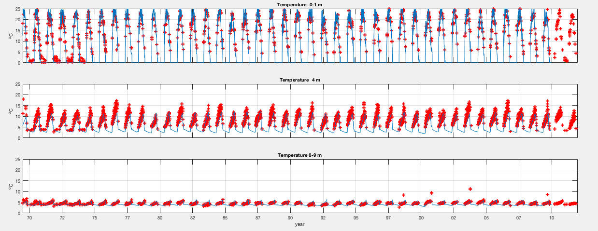
 | Modeled |  | Observed
6/14/69 | 8.30 | 7/3/69 | 9.7
7/14/69 | 12.29 | 7/7/69 | 10.1
8/14/69 | 23.11 | 7/9/69 | 0
9/14/69 | 15.17 | 7/17/69 | 10.2
10/14/69 | 10.92 | 7/22/69 | 0
11/14/69 | 2.39 | 7/24/69 | 13.2
12/14/69 | 0.13 | 7/30/69 | 15
1/14/70 | 0.04 | 8/3/69 | 0
2/14/70 | 0.04 | 8/7/69 | 24.1
3/14/70 | 0.04 | 8/20/69 | 8.5
4/14/70 | 0.04 | 8/22/69 | 0
5/14/70 | 0.16 | 8/27/69 | 13.4
6/14/70 | 12.16 | 9/3/69 | 43.5
7/14/70 | 14.92 | 9/8/69 | 38.8
8/14/70 | 8.94 | 9/17/69 | 48.1
9/14/70 | 17.22 | 9/24/69 | 51.8
10/14/70 | 13.47 | 10/1/69 | 41.2
11/14/70 | 4.55 | 10/16/69 | 13.1
12/14/70 | 0.27 | 10/29/69 | 8.9
1/14/71 | 0.04 | 11/12/69 | 8.6
2/14/71 | 0.04 | 12/9/69 | 4
3/14/71 | 0.04 | 1/22/70 | 7.6
4/14/71 | 0.04 | 2/26/70 | 0
5/14/71 | 0.43 | 4/9/70 | 10.7
6/14/71 | 15.69 | 5/8/70 | 3.2
7/14/71 | 20.54 | 5/16/70 | 5.6
8/14/71 | 11.00 | 5/18/70 | 0
9/14/71 | 11.59 | 5/19/70 | 2.5
10/14/71 | 6.69 | 5/25/70 | 1
11/14/71 | 2.54 | 5/26/70 | 4.2
12/14/71 | 0.16 | 5/27/70 | 4.3
1/14/72 | 0.04 | 6/2/70 | 7.9
2/14/72 | 0.04 | 6/9/70 | 11.5
3/14/72 | 0.04 | 6/16/70 | 18.2
4/14/72 | 0.04 | 6/23/70 | 23.8
5/14/72 | 0.69 | 6/30/70 | 32.6
6/14/72 | 17.35 | 7/7/70 | 24
7/14/72 | 19.26 | 7/14/70 | 35.1
8/14/72 | 17.38 | 7/21/70 | 60.8
9/14/72 | 18.02 | 7/28/70 | 4.5
10/14/72 | 11.67 | 8/4/70 | 63.5
11/14/72 | 2.44 | 8/11/70 | 59
12/14/72 | 0.12 | 8/18/70 | 69.5
1/14/73 | 0.04 | 8/25/70 | 58.4
2/14/73 | 0.04 | 9/1/70 | 50.5
3/14/73 | 0.04 | 9/8/70 | 42.4
4/14/73 | 0.04 | 9/15/70 | 28
5/14/73 | 0.29 | 9/22/70 | 15.7
6/14/73 | 9.54 | 9/29/70 | 5.8
7/14/73 | 19.41 | 10/6/70 | 5.6
...
 | Modeled
6/14/69 | 0.19
7/14/69 | 1.21
8/14/69 | 1.12
9/14/69 | 1.74
10/14/69 | 3.00
11/14/69 | 5.59
12/14/69 | 25.57
1/14/70 | 54.08
2/14/70 | 54.99
3/14/70 | 54.93
4/14/70 | 54.83
5/14/70 | 43.57
6/14/70 | 10.47
7/14/70 | 4.91
8/14/70 | 3.08
9/14/70 | 1.68
10/14/70 | 2.67
11/14/70 | 5.74
12/14/70 | 16.17
1/14/71 | 52.31
2/14/71 | 55.00
3/14/71 | 55.00
4/14/71 | 54.22
5/14/71 | 37.31
6/14/71 | 10.37
7/14/71 | 4.05
8/14/71 | 2.86
9/14/71 | 2.34
10/14/71 | 5.23
11/14/71 | 9.93
12/14/71 | 25.38
1/14/72 | 53.84
2/14/72 | 55.02
3/14/72 | 55.01
4/14/72 | 54.56
5/14/72 | 31.11
6/14/72 | 7.42
7/14/72 | 2.82
8/14/72 | 1.83
9/14/72 | 1.66
10/14/72 | 3.05
11/14/72 | 5.31
12/14/72 | 23.81
1/14/73 | 53.98
2/14/73 | 55.04
3/14/73 | 55.10
4/14/73 | 54.67
5/14/73 | 38.27
6/14/73 | 8.41
7/14/73 | 3.26
...

 | Modeled |  | Observed
6/14/69 | 20.44 | 7/3/69 | 10
7/14/69 | 22.97 | 7/7/69 | 5
8/14/69 | 32.10 | 7/9/69 | 0
9/14/69 | 24.56 | 7/17/69 | 20
10/14/69 | 28.21 | 7/22/69 | 0
11/14/69 | 17.43 | 7/24/69 | 28
12/14/69 | 14.62 | 7/30/69 | 46
1/14/70 | 14.11 | 8/3/69 | 0
2/14/70 | 13.68 | 8/7/69 | 34
3/14/70 | 12.46 | 8/20/69 | 28
4/14/70 | 11.66 | 8/22/69 | 0
5/14/70 | 18.32 | 8/27/69 | 28
6/14/70 | 31.26 | 9/3/69 | 9
7/14/70 | 20.61 | 9/8/69 | 27
8/14/70 | 14.52 | 9/17/69 | 19
9/14/70 | 29.92 | 9/24/69 | 3
10/14/70 | 27.21 | 10/1/69 | 7
11/14/70 | 25.28 | 10/16/69 | 24
12/14/70 | 18.59 | 10/29/69 | 11
1/14/71 | 17.20 | 11/12/69 | 10
2/14/71 | 16.73 | 12/9/69 | 16
3/14/71 | 15.89 | 1/22/70 | 15
4/14/71 | 15.15 | 2/26/70 | 11
5/14/71 | 22.54 | 4/9/70 | 14
6/14/71 | 34.28 | 5/8/70 | 7
7/14/71 | 26.52 | 5/16/70 | 0
8/14/71 | 16.05 | 5/18/70 | 0
9/14/71 | 15.46 | 5/19/70 | 0
10/14/71 | 27.58 | 5/25/70 | 14
11/14/71 | 25.34 | 5/26/70 | 21
12/14/71 | 21.37 | 5/27/70 | 16
1/14/72 | 20.38 | 6/2/70 | 16
2/14/72 | 19.73 | 6/9/70 | 17
3/14/72 | 18.92 | 6/16/70 | 22
4/14/72 | 18.31 | 6/23/70 | 29
5/14/72 | 23.79 | 6/30/70 | 22
6/14/72 | 28.04 | 7/7/70 | 26
7/14/72 | 25.01 | 7/14/70 | 36
8/14/72 | 24.61 | 7/21/70 | 49
9/14/72 | 23.87 | 7/28/70 | 21
10/14/72 | 22.77 | 8/4/70 | 29
11/14/72 | 13.15 | 8/11/70 | 40
12/14/72 | 10.56 | 8/18/70 | 50
1/14/73 | 10.16 | 8/25/70 | 43
2/14/73 | 10.01 | 9/1/70 | 37
3/14/73 | 9.78 | 9/8/70 | 49
4/14/73 | 9.42 | 9/15/70 | 38
5/14/73 | 14.43 | 9/22/70 | 24
6/14/73 | 25.39 | 9/29/70 | 33
7/14/73 | 24.05 | 10/6/70 | 35
...
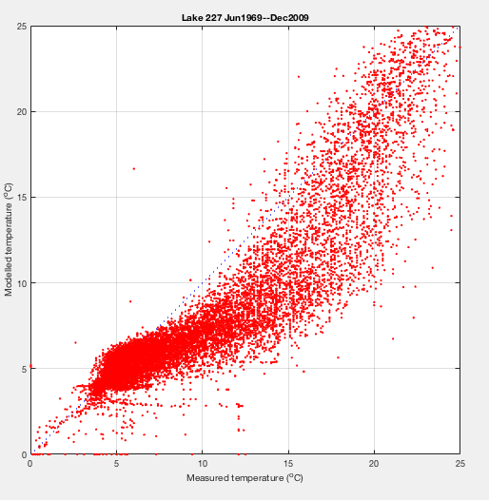

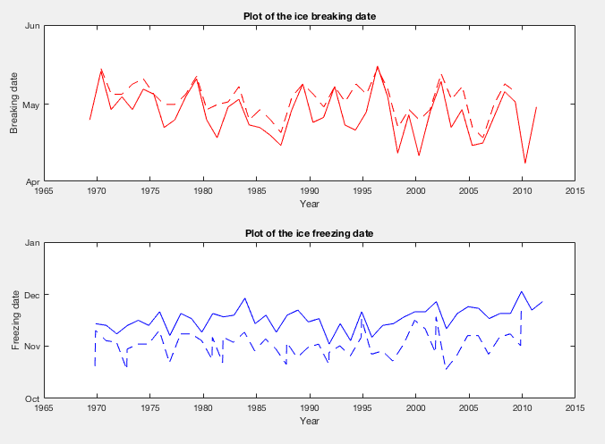

 | Modeled |  | Observed
6/14/69 | 9.83 | 7/3/69 | 9
7/14/69 | 9.72 | 7/7/69 | 3
8/14/69 | 8.46 | 7/9/69 | 0
9/14/69 | 8.81 | 7/17/69 | 16
10/14/69 | 16.45 | 7/22/69 | 0
11/14/69 | 14.85 | 7/24/69 | 12
12/14/69 | 14.42 | 7/30/69 | 13
1/14/70 | 13.99 | 8/3/69 | 0
2/14/70 | 13.57 | 8/7/69 | 5
3/14/70 | 12.35 | 8/20/69 | 8
4/14/70 | 11.55 | 8/22/69 | 0
5/14/70 | 17.96 | 8/27/69 | 6
6/14/70 | 19.62 | 9/3/69 | 9
7/14/70 | 5.63 | 9/8/69 | 2
8/14/70 | 5.01 | 9/17/69 | 4
9/14/70 | 12.14 | 9/24/69 | 3
10/14/70 | 12.74 | 10/1/69 | 7
11/14/70 | 20.26 | 10/16/69 | 10
12/14/70 | 18.26 | 10/29/69 | 5
1/14/71 | 17.08 | 11/12/69 | 0
2/14/71 | 16.62 | 12/9/69 | 4
3/14/71 | 15.77 | 1/22/70 | 5
4/14/71 | 15.04 | 2/26/70 | 3
5/14/71 | 21.78 | 4/9/70 | 1
6/14/71 | 19.41 | 5/8/70 | 0
7/14/71 | 6.00 | 5/16/70 | 0
8/14/71 | 4.52 | 5/18/70 | 0
9/14/71 | 3.27 | 5/19/70 | 0
10/14/71 | 19.95 | 5/25/70 | 7
11/14/71 | 22.34 | 5/26/70 | 9
12/14/71 | 21.14 | 5/27/70 | 3
1/14/72 | 20.26 | 6/2/70 | 4
2/14/72 | 19.62 | 6/9/70 | 1
3/14/72 | 18.80 | 6/16/70 | 5
4/14/72 | 18.20 | 6/23/70 | 7
5/14/72 | 22.82 | 6/30/70 | 1
6/14/72 | 11.19 | 7/7/70 | 3
7/14/72 | 5.50 | 7/14/70 | 7
8/14/72 | 6.72 | 7/21/70 | 9
9/14/72 | 5.26 | 7/28/70 | 3
10/14/72 | 10.18 | 8/4/70 | 0
11/14/72 | 10.50 | 8/11/70 | 6
12/14/72 | 10.37 | 8/18/70 | 0
1/14/73 | 10.05 | 8/25/70 | 9
2/14/73 | 9.90 | 9/1/70 | 12
3/14/73 | 9.66 | 9/8/70 | 16
4/14/73 | 9.31 | 9/15/70 | 10
5/14/73 | 13.85 | 9/22/70 | 7
6/14/73 | 15.85 | 9/29/70 | 13
7/14/73 | 4.47 | 10/6/70 | 14
...

